Start-1st_CR
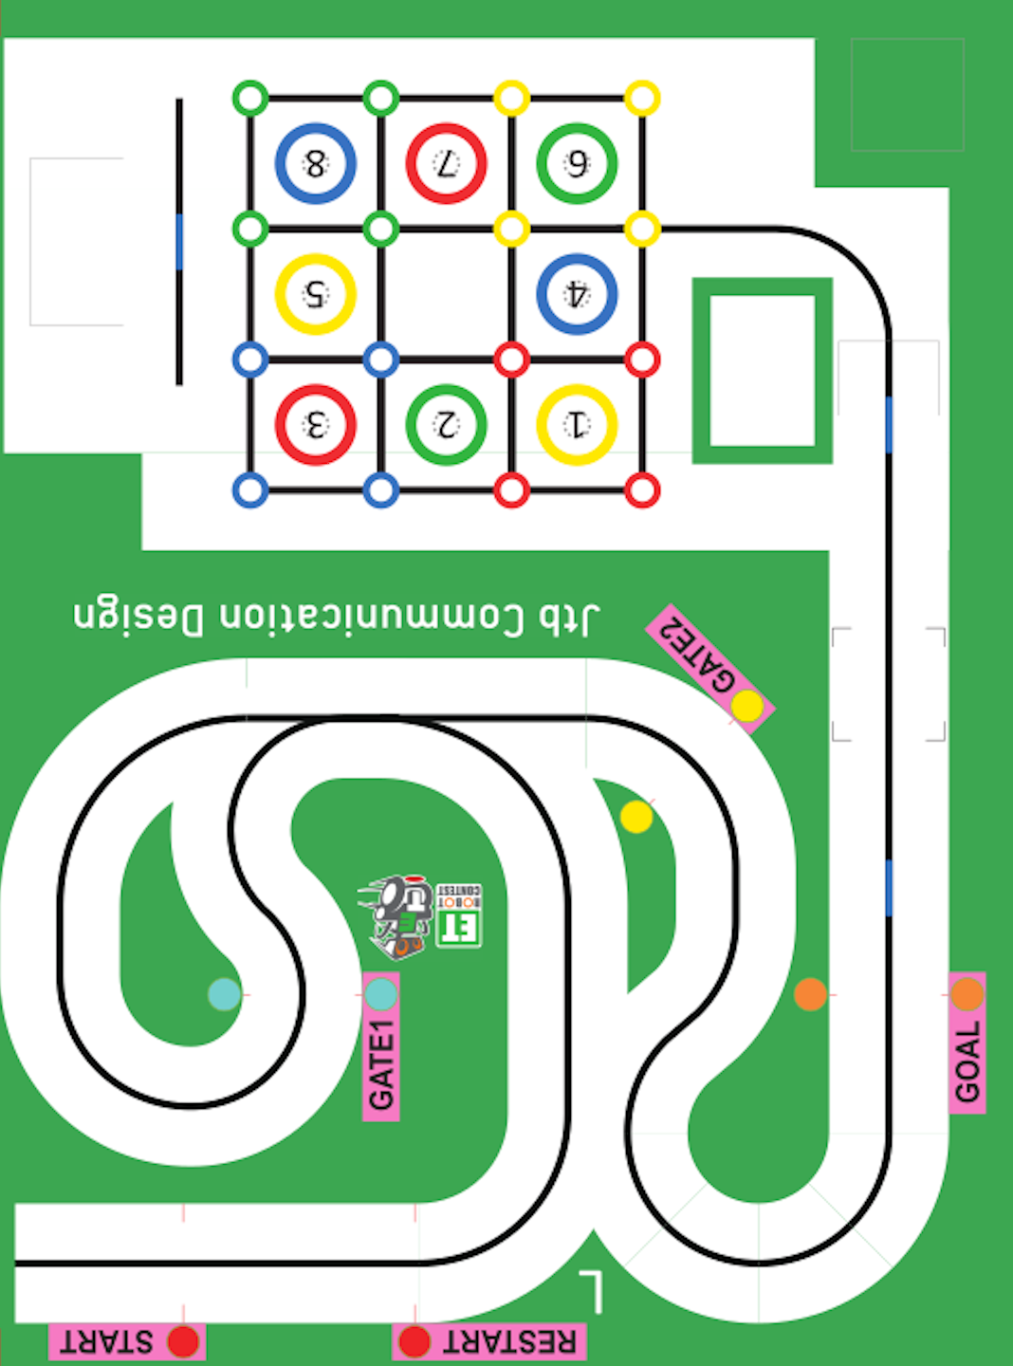

(1580,605)

(1140,605)

(1140,330)

R:440

(480,165)

(0,0)

2ns_st
(1105,1625)

R:475

(1745,1150)

(1105,1150)

(1580,605)

(480,165)

(0,0)

(1140,330)

3rd_cr
(920,1625)

(920,1335)
R:290

(500,890)

R:305

(500,585)

(480,165)

(0,0)

(1140,330)

4th_cn
(1625,1625)

(500,1625)
(920,1335)

740

R:425

R:475

740

(1625,1200)
(2050,1200)

ß

(500,1150)

740
(500,955)

R:370

(500,585)

R:375

(480,165)

(0,0)

(1140,330)

8th_cn
(2210,2935)

(1625,1625)

(500,1625)
(920,1335)

R:475

740

R:350

740

ß

(500,1150)
(1700,1090)

(2050,1090)

(500,955)

740
R:370

R:330

(2075,515)

(500,585)

(1745,515)

(480,165)

(0,0)

9th_cn
(2495,2630)

(2495,2075)

(1625,1625)

(500,1625)

740

R:425

R:475

740

(1625,1200)
(2050,1200)

ß

(500,1150)

740

(2495,885)

R:370

(2120,540)

(500,585)

R:375

(480,165)

(2120,165)

(0,0)

(1140,330)

カメラ画像
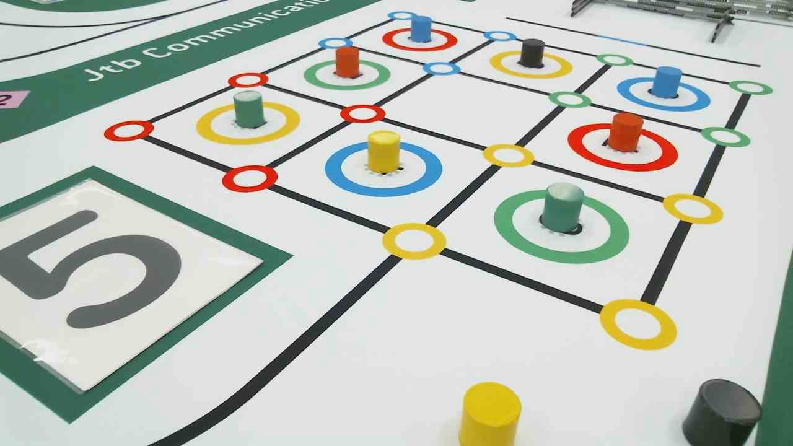

(650,25)

1212,140

(148,286)

(420,420)

(135,628)

補正画像
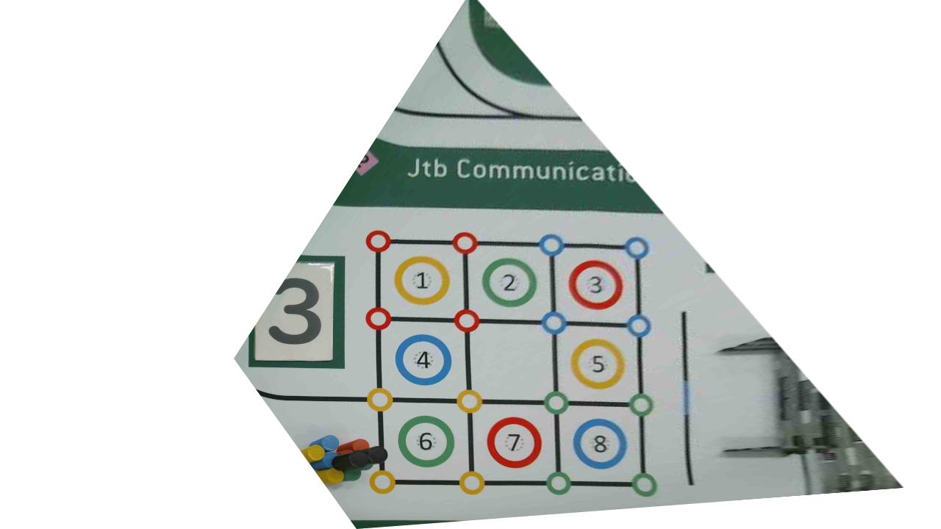

530,285

475,335

450,365

355,480

走行コンセプト①
(1105,1150)

(1580,605)

(1140,605)

角度、y座標補正

R:440

(480,165)

(1140,165

(0,0)

走行コンセプト②
(920,1625)

(1030,1625)

①

R:550
ライン探索
R:290

(920,1335)

y = 1112
(1580,1075)

角度、x座標補正

1335

(1030,1075)

ライン・トレース

(1580,605)

(1140,605)

(1140,330)

R:440

(480,165)

(0,0)

走行コンセプト③
角度、y座標補正

ライン・
トレース

ライン探索

(2495,2630)

(1625,1625)

(1030,1625)

角度、y座標補正

(2400,1400)

R:447

(1625,1178)

(2495,885)

(1905,810)

(2120,530)

R:365

(1140,330)

(480,165)

(2120,165)

(0,0)

